Sheet1
辅料订单(JOLIE & JOY # 056 BLACK系列标牌)
 |  |  | 款号 | 尺码 | 颜色 |  | 总数
款式号： |  | J9M9452C-RB
供应商名称： |  |  | J9M9452C-RB |  | 订单数量 | 实际订购数+5% | 15120
供应商联系人： |  |  |  | SMALL | 1200 | 2520
下单日期: |  | 2024-04-15 |  | MEDIUM | 2400 | 5040
辅料名称 | 颜色 | 版号：ZC112049R |  | LARGE | 2400 | 5040
主标带尺码(织标） | JOLIE&JOY BOLD WHITE 056黑底白字（带尺码对折TOPSEW） | 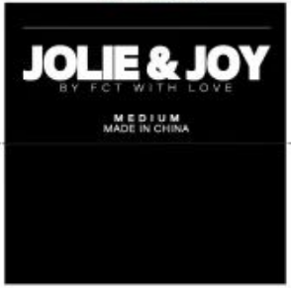 |  | X LARGE | 1200 | 2520

